고래,안드로메다,페르세우스

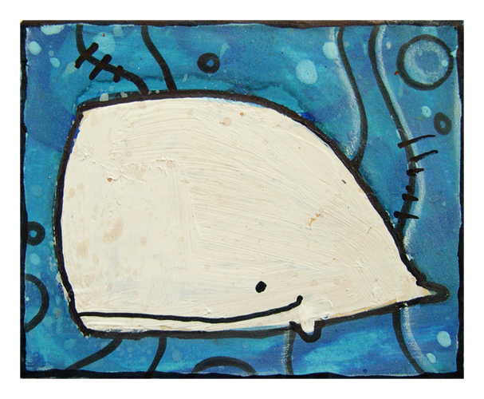
6월 작물 1 - 페르세우스 자리
한쪽에는 메두사의 머리가 박힌 방패를, 한손에는 반월 형태의 검을, 다리엔 날개달린 신을 신은 든채로 전투에 임하는 고대 그리스 군인를 형상화 한다.

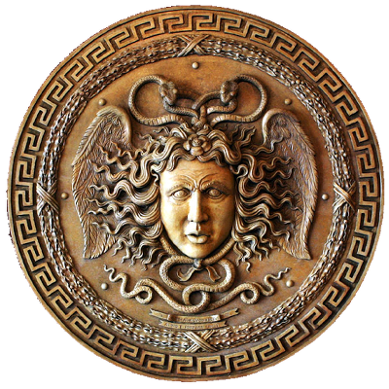
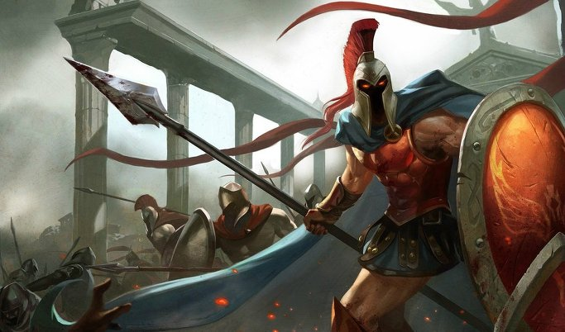
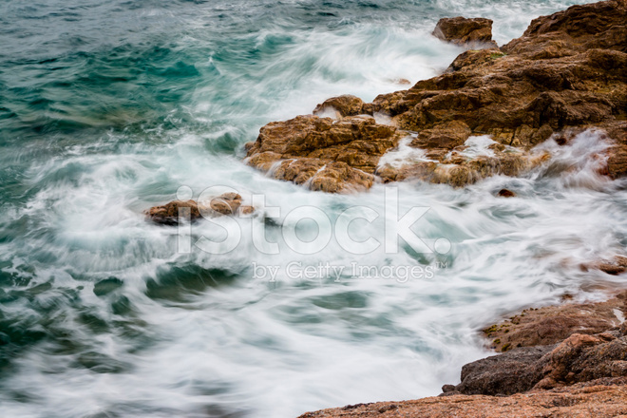
기본적 복장 및 포즈는 왼쪽 예시와 같이 고대 그리스군 복장으로
한손에는 무기를, 한손에는 방패를 들고 반쯤 돌아보고 있다.
한손에 든 방패에 아래와 같이 메두사의 머리 장식이 달려있으며
이를 예시보다 더 크게 노출 시킨다.
위와 달리 한손에 창이 아닌
아래와 같은 반월도를 들고 싸울 준비를 하고 있다.
발 부분에 아래와 같이 날개가 달린 고대 그리스군 군화를 신고 있다.
얼굴은 베일에 쌓여 있는 것이 아니라 노출되어 있고
오른쪽과 같이 미 청년의 모습을 하고 있다.
배경은 전장터가 아닌
오른쪽과 같이 파도 치는 절벽 해안으로 한다.

6월 작물 2 - 안드로메다
커다란 바위에 손이 들려올려진 채 쇠사슬로 묶여 있고 목과 양 발목에도 쇠사실로 묶여 있는 여인을 형상화 한다.
여인의 머리는 금발이며 옷은 가릴 곳만 가려진채 나머지는 찟겨져 있다.
배경은 위의 페르세우스와 같이 파도 치는 절벽 해안이다.

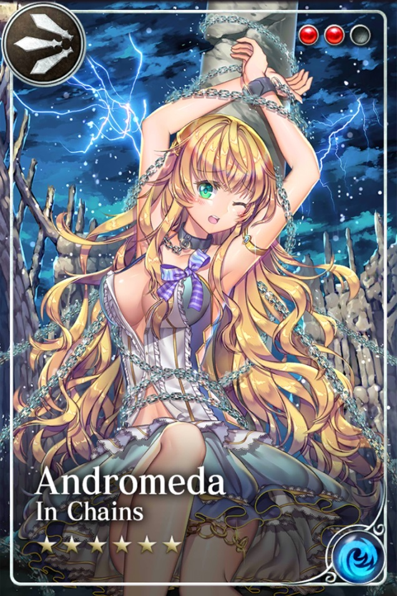
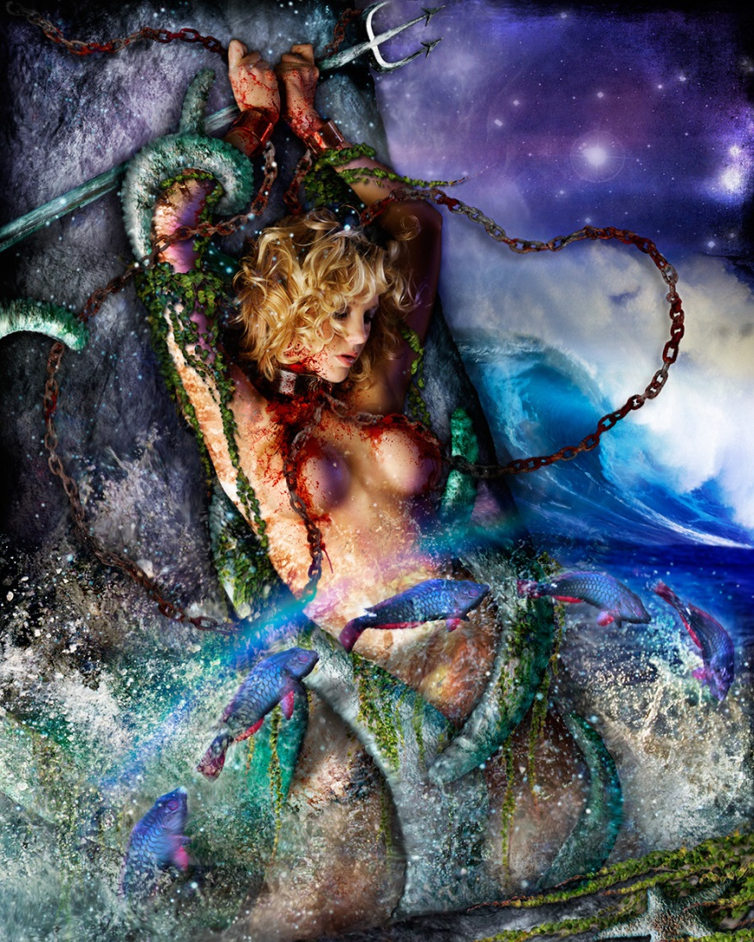
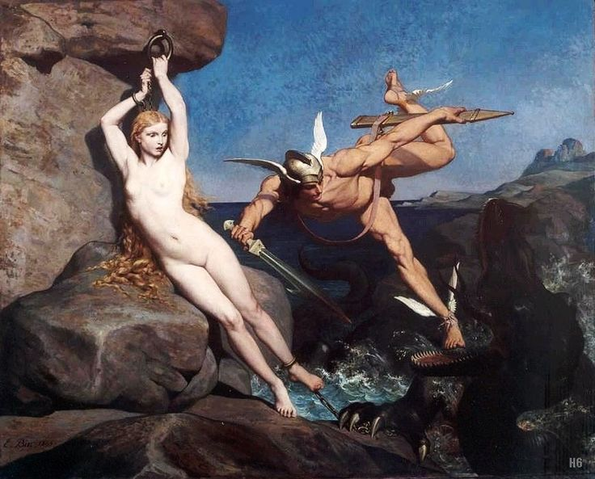

6월 작물 3 - 고래자리
온 몸에 굵은 상처들로 가득한 향육고래가 바다에서 뛰쳐 올라와 무언가를 향해 돌진하는 형태
고래 입에는 날카로운 이빨로 가득하다.
고래 주위로 온갖 폐선들이 가득하고 바다는 폭풍우가 내리며 심하게 파도가 친다.

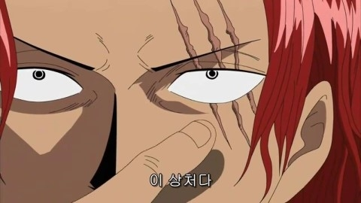

고래 맨 앞 부분과 눈 주위에
오른쪽 예시와 같이 굵은 상처들이 패여있다.

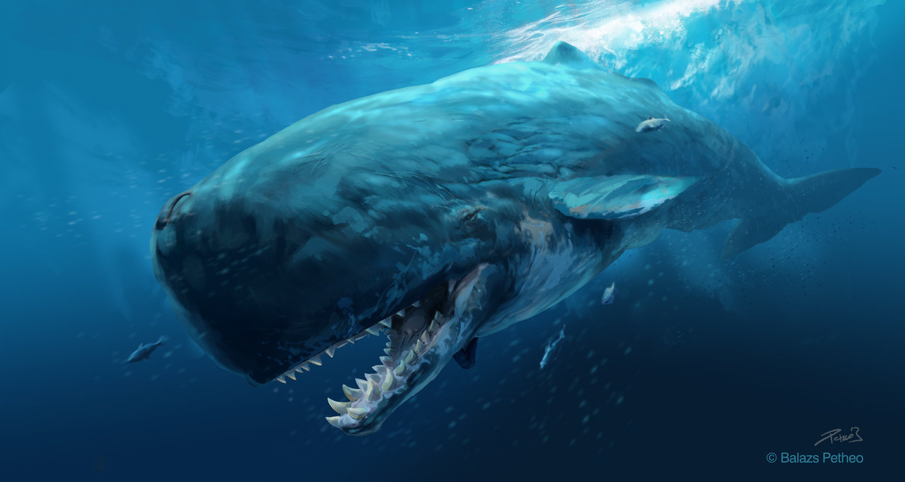

고래는 물 속에 있는 것이 아닌
물 밖으로 뛰쳐 나와 다른 어딘가로 돌진하고 있다.

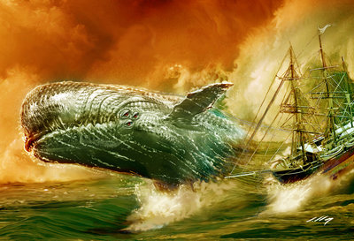

배경은 아래와 같이 폭풍우가 내리는 밤
폐선들이 가득한 곳에서 큰 파도가 치는 바다이다.
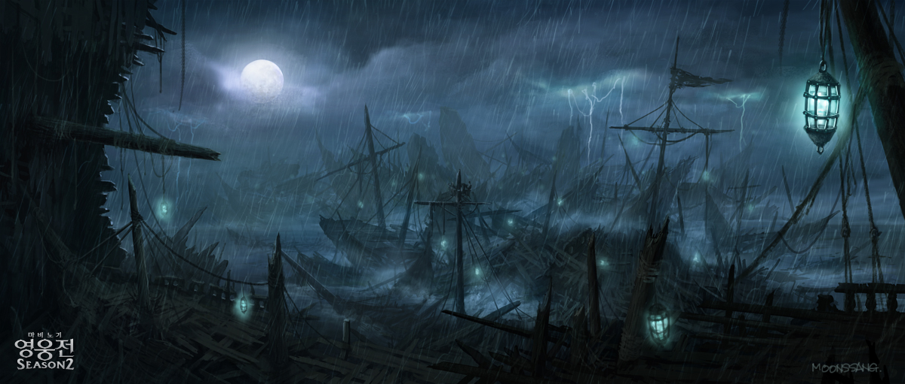

6월 작물 3 - 고래자리 스페셜 홀로그램
일반 카드와 달리 스페셜 홀로그램 자리의 고래는 아래와 같이 매우 귀여우며 단순화된 구조를 갖는다.
아래와 같이 머리가 비 정상적으로 크고 뒤쪽 꼬리 지느러미는 매우 작다.
양 옆의 지느러미 또한 매우 작고 그 생김새가 뭉툭하여 아기 손같다는 느낌이 들게 한다.
애니메이션 :
첨부한 GIF 파일과 같이 입을 뻐끔거리며 양 쪽 지느러미와 뒤쪽 꼬리 지느러미를 파닥파닥 거린다.
이펙트 :
머리쪽에서 이따금씩 분수가 나오며 입을 뻐금거릴때마다 물방울이 튀어나와 뽀글뽀글 거리며 위로 올라간다.

